Tabelle1
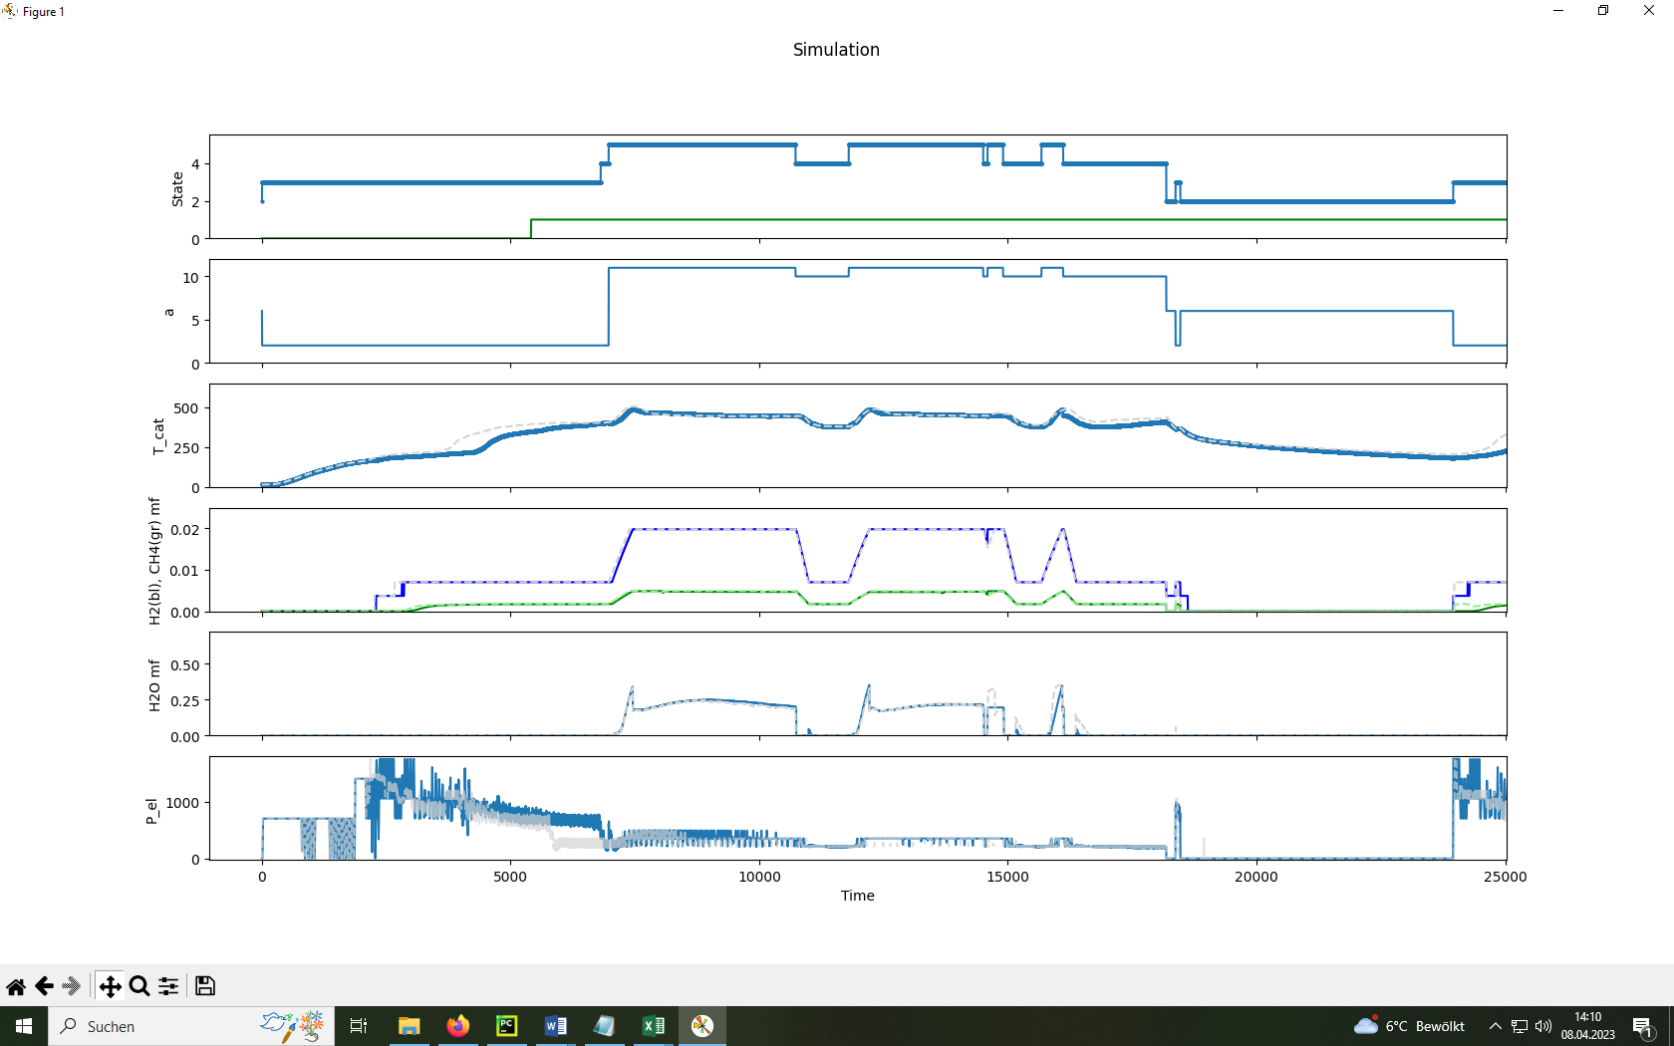
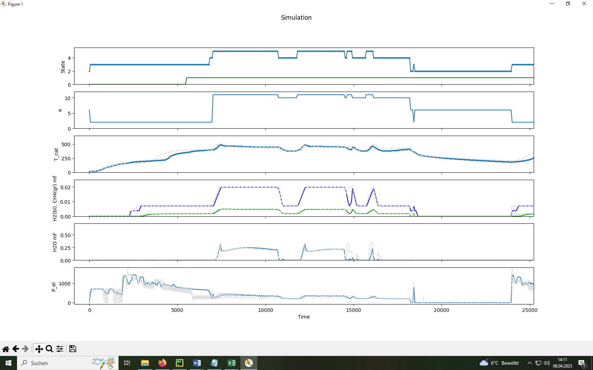
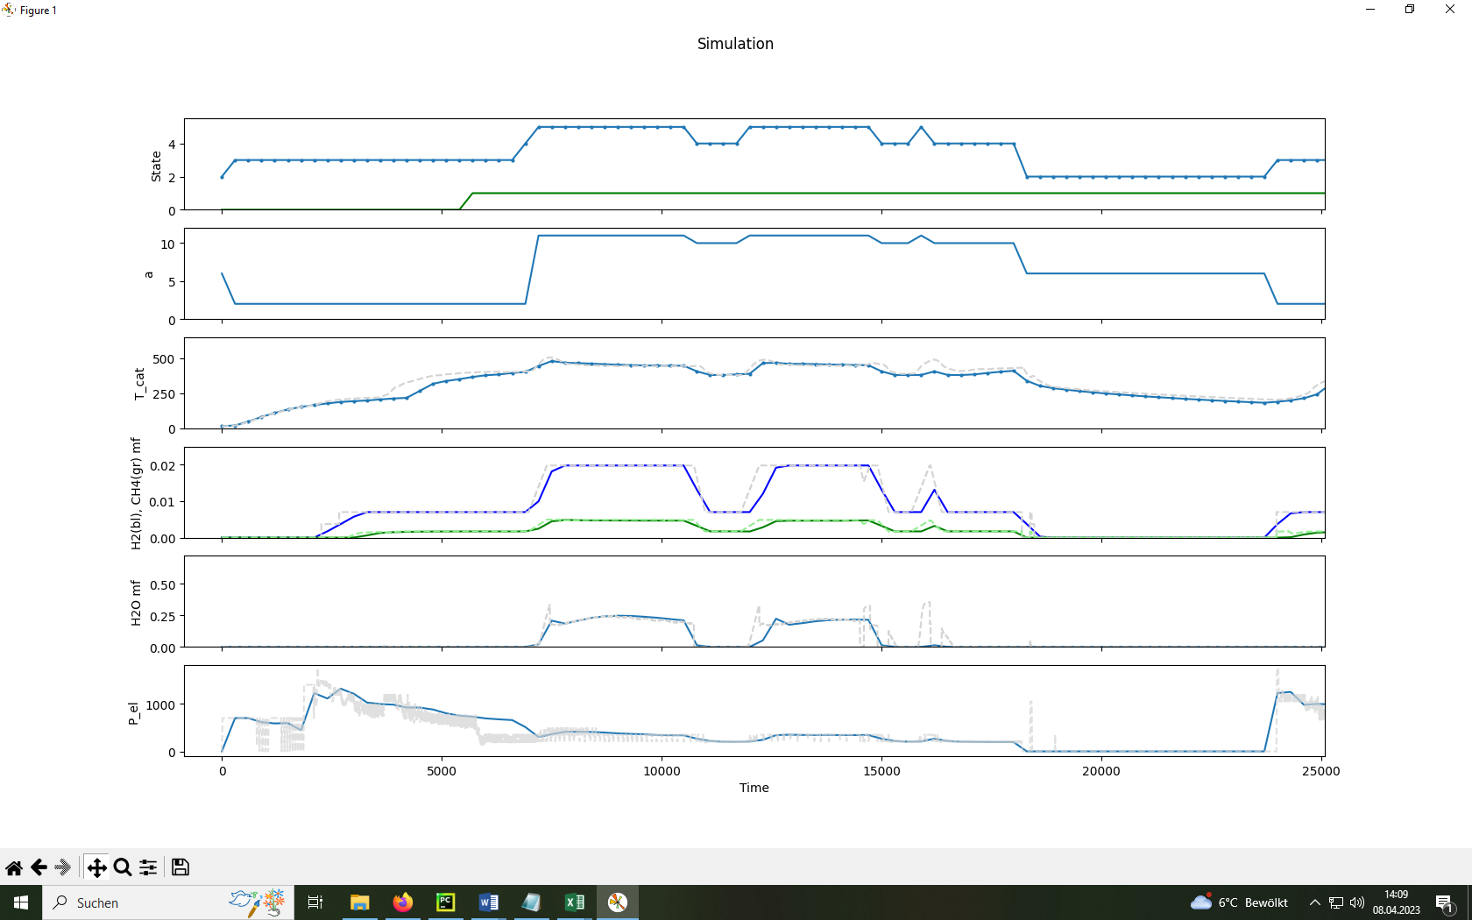
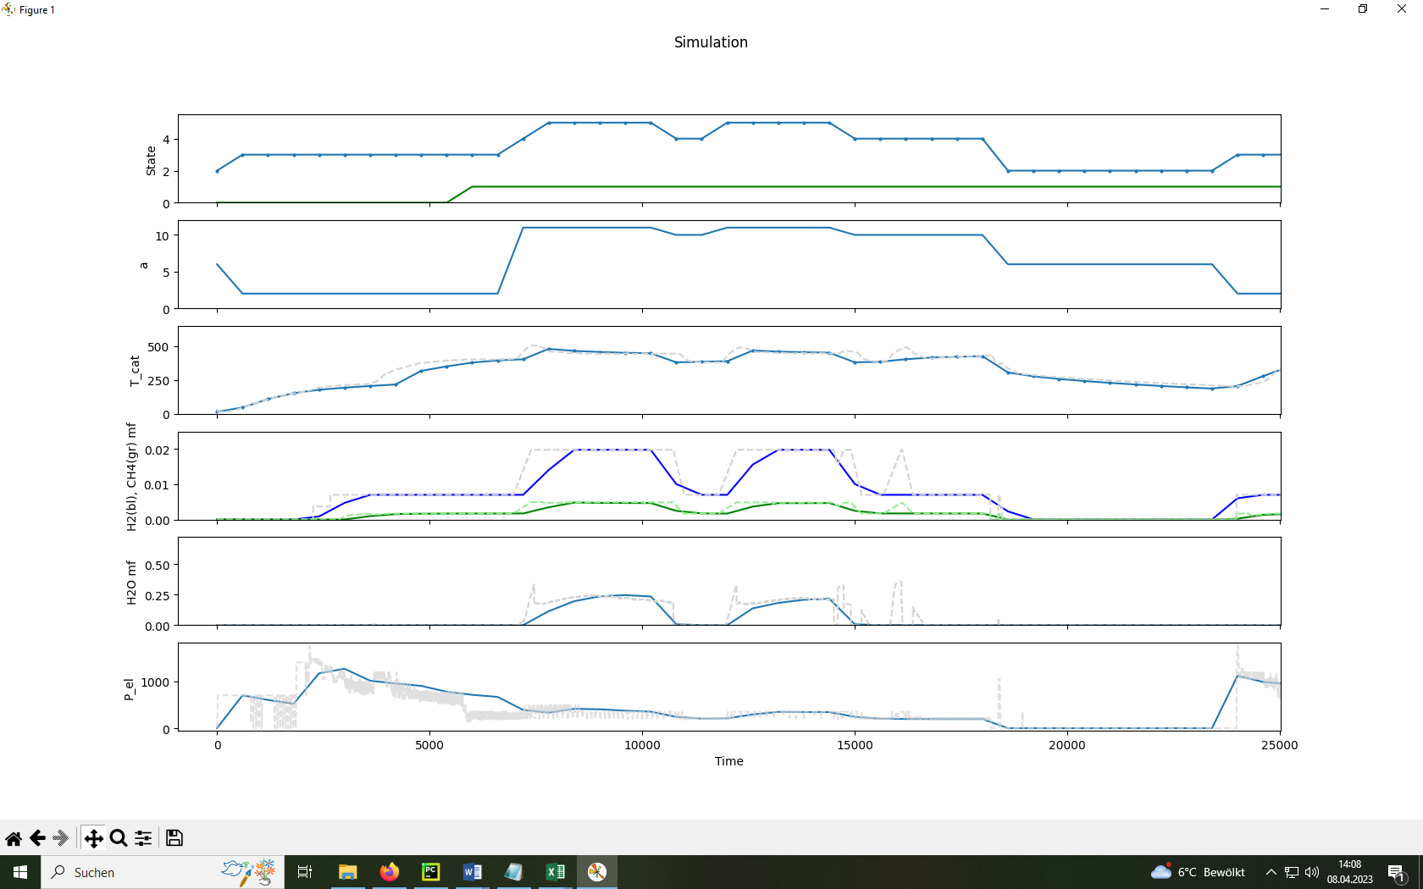
Vergleich
SimStep | 1 | Time | 0.033333333333 | min | SimStep | 30 | Time | 1 | min | SimStep | 150 | Time | 5 | min | SimStep | 300 | Time | 10 | min

